Tablas indicadores y graficos
 | procesado por mes |  |  |  |  | Total Impuestos hasta hoy
Count of id_razonsocial | Column Labels |  |  |  |  |  | 44
Row Labels | Corrección | No procesado | OK Procesado | Pendiente | Grand Total
ene |  | 4 | 7 |  | 11 | Total Impuestos Procesados del mes en curso
feb | 3 |  | 16 |  | 19 |  | 3
mar |  |  | 3 | 11 | 14
Grand Total | 3 | 4 | 26 | 11 | 44 | Total Impuestos Pendientes del mes en curso
 |  |  |  |  |  |  | 11
Mes | Corrección | No procesado | OK Procesado | Pendiente | Grand Total
ENE | 0 | 4 | 7 | 0 | 11 | Mes mas Productivo | FEB
FEB | 3 | 0 | 16 | 0 | 19
MAR | 0 | 0 | 3 | 11 | 14 | Mes | Grand Total
Gran Total | 3 | 4 | 26 | 11 | 44 | ENE | 7
 |  |  |  |  |  | FEB | 16
 |  |  |  |  |  | MAR | 3
 |  |  |  |  |  | Gran Total | 44

 |  |  |  |  |  | Stacked Bar Chart with Groups

 |  |  |  |  |  | https://www.chartjs.org/docs/latest/samples/bar/stacked.html |  |  |  |  |  |  | Stacked Bar Chart
 |  |  |  |  |  |  |  |  |  |  |  |  | https://www.chartjs.org/docs/latest/samples/bar/stacked.html

 |  |  |  |  |  |  |  |  |  |  |  |  | Point Style
 |  |  |  |  |  |  |  |  |  |  |  |  | https://www.chartjs.org/docs/latest/samples/tooltip/point-style.html

 | Corrección | No procesado | OK Procesado | Pendiente
Camilo Sarmiento | 3 | 1 | 5 | 3
Flor Cardenas |  | 1 | 8 | 3
Juan Espinosa |  | 1 | 8 | 3
Maria Rivera |  | 1 | 5 | 2

 |  |  |  |  |  | Empleados acumulado estados de impuetos

Count of id_razonsocial | Column Labels |  |  |  |  | Nombre Empleado | Corrección | No procesado | OK Procesado | Pendiente | Grand Total
Row Labels | Corrección | No procesado | OK Procesado | Pendiente | Grand Total | Camilo Sarmiento | 3 | 1 | 5 | 3 | 12
Camilo Sarmiento | 3 | 1 | 5 | 3 | 12 | Flor Cardenas |  | 1 | 8 | 3 | 12
Flor Cardenas |  | 1 | 8 | 3 | 12 | Juan Espinosa |  | 1 | 8 | 3 | 12
Juan Espinosa |  | 1 | 8 | 3 | 12 | Maria Rivera |  | 1 | 5 | 2 | 8
Maria Rivera |  | 1 | 5 | 2 | 8 |  | 3 | 4 | 26 | 11 | 44
Grand Total | 3 | 4 | 26 | 11 | 44

 |  |  |  |  |  |  |  |  |  |  |  | https://www.youtube.com/watch?v=B4Vmm3yZPgc

Clientes Trabajar
pais | id_razonsocial | nombre_empresa | periodo_fiscal | nombreFormulario | Fecha_vencimiento | Fecha_envio_cliente | Fecha_revisado | Revisor | año | numeroFormulario | n_verificacion | saldoPagado | saldoFavor | Nombre Impuesto | fecha_procesado | Procesado
ARG | 30-70892838-7 | BSF SA | 2 | IVA | 2022-03-11 | 2022-03-08 | 2022-03-07 | Juan Espinosa | 2022 | 731 | 146752/201103 | 3,313,414.59 | 0.00 | IVA | 2022-09-12 | OK Procesado
ARG | 30-70877589-0 | IAFH GLOBAL SA | 2 | IVA | 2022-03-15 | 2022-03-12 | 2022-03-11 | Camilo Sarmiento | 2022 | 731 | 146753/201104 | 0.00 | 200,000.00 | IVA | 2022-09-12 | Pendiente
COL | 9013543200 | AIRLAS | 2 | IVA | 2022-03-19 | 2022-03-16 | 2022-03-15 | Juan Espinosa | 2022 | 300 | 3004648676658 | 256,200,000.00 | 0.00 | IVA | 2022-09-12 | Pendiente
COL | 9013161451 | BELGRADNO | 2 | IVA | 2022-03-12 | 2022-03-09 | 2022-03-08 | Camilo Sarmiento | 2022 | 300 | 3004648676659 | 102,124,000.00 | 0.00 | IVA | 2022-09-12 | Pendiente
COL | 9014115458 | POSTOBON | 2 | IVA | 2022-03-15 | 2022-03-12 | 2022-03-11 | Flor Cardenas | 2022 | 300 | 3004648676660 | 4,520,000.00 |  | IVA | 2022-09-12 | Pendiente
ARG | 30-69556267-1 | DECISION SUPPORT SA | 2 | IVA | 2022-03-09 | 2022-03-06 | 2022-03-05 | Flor Cardenas | 2022 | 731 | 146754/201105 | 5,635,000.00 | 0.00 | IVA | 2022-09-12 | Pendiente
ARG | 30-71245283-4 | DYNAFLOWS SA | 2 | IVA | 2022-03-15 | 2022-03-14 | 2022-03-13 | Maria Rivera | 2022 | 731 | 146755/201106 | 0.00 | 300,000.00 | IVA | 2022-09-12 | Pendiente
ARG | 30-70840691-7 | SISTEMAS GLOBALES SA | 2 | IVA | 2022-03-16 | 2022-03-13 | 2022-03-12 | Juan Espinosa | 2022 | 731 | 146756/201107 | 5,313,414.59 | 0.00 | IVA | 2022-09-12 | Pendiente
COL | 9002185787 | SISTEMAS COLOMBIA S.A.S | 2 | IVA | 2022-03-15 | 2022-03-13 | 2022-03-12 | Camilo Sarmiento | 2022 | 300 | 3004648676658 | 666,868,000.00 | 0 | IVA | 2022-09-12 | OK Procesado
MEX | NPI620328DP8 | NCS PEARSON, INC. | 2 | IVA DIGITALES | 2022-03-19 | 2022-03-17 | 2022-03-16 | Flor Cardenas | 2022 | 1 | 220060080649 | 213.352 | 0 | IVA DIGITALES | 2022-09-12 | OK Procesado
ARG | 30-71509409-2 | AMDIPHARM LTD | 2 | IVA | 2022-03-17 | 2022-03-14 | 2022-03-13 | Maria Rivera | 2022 | 731 | 146759/201110 | 4,313,414.59 | 0.00 | IVA | 2022-09-12 | Pendiente
COL | 9013543905 | AIRBNB IRELAND UNLIMITED COMPANY | 2 | IVA | 2022-03-19 | 2022-03-16 | 2022-03-15 | Juan Espinosa | 2022 | 300 | 3004648676658 | 256,200,000.00 | 0.00 | IVA | 2022-09-12 | Pendiente
COL | 9013161970 | VIMEO.COM, INC. | 2 | IVA | 2022-03-12 | 2022-03-09 | 2022-03-08 | Camilo Sarmiento | 2022 | 300 | 3004648676659 | 3,002,124,000.00 | 0.00 | IVA | 2022-09-12 | Pendiente
COL | 9014115336 | GLOBANT COLOMBIA S.A.S | 2 | IVA | 2022-03-15 | 2022-03-12 | 2022-03-11 | Flor Cardenas | 2022 | 300 | 3004648676660 | 4,520,000.00 |  | IVA | 2022-09-12 | Pendiente
ARG | 30-70892838-7 | BSF SA | 1 | IVA | 2022-02-11 | 2022-02-08 | 2022-02-07 | Juan Espinosa | 2022 | 731 | 146752/201103 | 3,313,414.59 | 0.00 | IVA | 2022-02-10 | OK Procesado
ARG | 30-70877589-0 | IAFH GLOBAL SA | 1 | IVA | 2022-02-15 | 2022-02-12 | 2022-02-11 | Camilo Sarmiento | 2022 | 731 | 146753/201104 | 0.00 | 200,000.00 | IVA | 2022-02-14 | Corrección
ARG | 30-69556267-1 | DECISION SUPPORT SA | 1 | IVA | 2022-02-09 | 2022-02-06 | 2022-02-05 | Flor Cardenas | 2022 | 731 | 146754/201105 | 5,635,000.00 | 0.00 | IVA | 2022-02-08 | OK Procesado
ARG | 30-71245283-4 | DYNAFLOWS SA | 1 | IVA | 2022-02-15 | 2022-02-14 | 2022-02-13 | Maria Rivera | 2022 | 731 | 146755/201106 | 0.00 | 300,000.00 | IVA | 2022-02-14 | OK Procesado
ARG | 30-70892838-7 | BSF SA | 1 | IVA | 2022-02-11 | 2022-02-08 | 2022-02-07 | Juan Espinosa | 2022 | 731 | 146756/201107 | 3,313,414.59 | 0.00 | IVA | 2022-02-10 | OK Procesado
ARG | 30-70877589-0 | IAFH GLOBAL SA | 1 | IVA | 2022-02-15 | 2022-02-12 | 2022-02-11 | Camilo Sarmiento | 2022 | 731 | 146752/201103 | 0.00 | 200,000.00 | IVA | 2022-02-14 | Corrección
ARG | 30-69556267-1 | DECISION SUPPORT SA | 1 | IVA | 2022-02-09 | 2022-02-06 | 2022-02-05 | Flor Cardenas | 2022 | 731 | 146752/201103 | 5,635,000.00 | 0.00 | IVA | 2022-02-08 | OK Procesado
ARG | 30-71245283-4 | DYNAFLOWS SA | 1 | IVA | 2022-02-15 | 2022-02-14 | 2022-02-13 | Maria Rivera | 2022 | 731 | 146752/201103 | 0.00 | 300,000.00 | IVA | 2022-02-14 | OK Procesado
ARG | 30-70892838-7 | BSF SA | 1 | IVA | 2022-02-11 | 2022-02-08 | 2022-02-07 | Juan Espinosa | 2022 | 731 | 146752/201103 | 3,313,414.59 | 0.00 | IVA | 2022-02-10 | OK Procesado
ARG | 30-70877589-0 | IAFH GLOBAL SA | 1 | IVA | 2022-02-15 | 2022-02-12 | 2022-02-11 | Camilo Sarmiento | 2022 | 731 | 146753/201104 | 0.00 | 200,000.00 | IVA | 2022-02-14 | Corrección
ARG | 30-69556267-1 | DECISION SUPPORT SA | 1 | IVA | 2022-02-09 | 2022-02-06 | 2022-02-05 | Flor Cardenas | 2022 | 731 | 146754/201105 | 5,635,000.00 | 0.00 | IVA | 2022-02-08 | OK Procesado
ARG | 30-71245283-4 | DYNAFLOWS SA | 1 | IVA | 2022-02-15 | 2022-02-14 | 2022-02-13 | Maria Rivera | 2022 | 731 | 146755/201106 | 0.00 | 300,000.00 | IVA | 2022-02-14 | OK Procesado
ARG | 30-70840691-7 | SISTEMAS GLOBALES SA | 1 | IVA | 2022-02-16 | 2022-02-13 | 2022-02-12 | Juan Espinosa | 2022 | 731 | 146756/201107 | 5,313,414.59 | 0.00 | IVA | 2022-02-15 | OK Procesado
COL | 9002185787 | SISTEMAS COLOMBIA S.A.S | 1 | IVA | 2022-02-15 | 2022-02-13 | 2022-02-12 | Camilo Sarmiento | 2022 | 300 | 3004648676658 | 666,868,000.00 | 0.00 | IVA | 2022-02-14 | OK Procesado
MEX | NPI620328DP8 | NCS PEARSON, INC. | 1 | IVA DIGITALES | 2022-02-19 | 2022-02-17 | 2022-02-16 | Flor Cardenas | 2022 | 1 | 220060080649 | 213.35 | 0.00 | IVA DIGITALES | 2022-02-18 | OK Procesado
ARG | 30-71509409-2 | AMDIPHARM LTD | 1 | IVA | 2022-02-17 | 2022-02-14 | 2022-02-13 | Maria Rivera | 2022 | 731 | 146759/201110 | 4,313,414.59 | 0.00 | IVA | 2022-02-16 | OK Procesado
COL | 9013543905 | AIRBNB IRELAND UNLIMITED COMPANY | 1 | IVA | 2022-02-19 | 2022-02-16 | 2022-02-15 | Juan Espinosa | 2022 | 300 | 3004648676658 | 256,200,000.00 | 0.00 | IVA | 2022-02-18 | OK Procesado
COL | 9013161970 | VIMEO.COM, INC. | 1 | IVA | 2022-02-12 | 2022-02-09 | 2022-02-08 | Camilo Sarmiento | 2022 | 300 | 3004648676659 | 3,002,124,000.00 | 0.00 | IVA | 2022-02-11 | OK Procesado
COL | 9014115336 | GLOBANT COLOMBIA S.A.S | 1 | IVA | 2022-02-15 | 2022-02-12 | 2022-02-11 | Flor Cardenas | 2022 | 300 | 3004648676660 | 4,520,000.00 |  | IVA | 2022-02-14 | OK Procesado
ARG | 30-70892838-7 | BSF SA | 12 | IVA | 2022-01-11 | 2022-01-08 | 2022-02-07 | Juan Espinosa | 2022 | 731 | 146752/201103 | 3,313,414.59 | 0.00 | IVA | 2022-01-10 | OK Procesado
ARG | 30-70877589-0 | IAFH GLOBAL SA | 12 | IVA | 2022-01-15 | 2022-01-12 | 2022-02-11 | Camilo Sarmiento | 2022 | 731 | 146753/201104 | 0.00 | 200,000.00 | IVA | 2022-01-14 | OK Procesado
ARG | 30-69556267-1 | DECISION SUPPORT SA | 12 | IVA | 2022-01-09 | 2022-01-06 | 2022-02-05 | Flor Cardenas | 2022 | 731 | 146754/201105 | 5,635,000.00 | 0.00 | IVA | 2022-01-08 | OK Procesado
ARG | 30-71245283-4 | DYNAFLOWS SA | 12 | IVA | 2022-01-15 | 2022-01-14 | 2022-02-13 | Maria Rivera | 2022 | 731 | 146755/201106 | 0.00 | 300,000.00 | IVA | 2022-01-14 | OK Procesado
ARG | 30-70840691-7 | SISTEMAS GLOBALES SA | 12 | IVA | 2022-01-16 | 2022-01-13 | 2022-02-12 | Juan Espinosa | 2022 | 731 | 146756/201107 | 5,313,414.59 | 0.00 | IVA | 2022-01-15 | OK Procesado
COL | 9002185787 | SISTEMAS COLOMBIA S.A.S | 12 | IVA | 2022-01-15 | 2022-01-13 | 2022-02-12 | Camilo Sarmiento | 2022 | 300 | 3004648676658 | 666,868,000.00 | 0.00 | IVA | 2022-01-14 | OK Procesado
MEX | NPI620328DP8 | NCS PEARSON, INC. | 12 | IVA DIGITALES | 2022-01-19 | 2022-01-17 | 2022-02-16 | Flor Cardenas | 2022 | 1 | 220060080649 | 213.35 | 0.00 | IVA DIGITALES | 2022-01-18 | OK Procesado
ARG | 30-71509409-2 | AMDIPHARM LTD | 12 | IVA | 2022-01-17 | 2022-01-14 | 2022-02-13 | Maria Rivera | 2022 | 731 | 146759/201110 | 4,313,414.59 | 0.00 | IVA | 2022-01-16 | No procesado
COL | 9013543905 | AIRBNB IRELAND UNLIMITED COMPANY | 12 | IVA | 2022-01-19 | 2022-01-16 | 2022-02-15 | Juan Espinosa | 2022 | 300 | 3004648676658 | 256,200,000.00 | 0.00 | IVA | 2022-01-18 | No procesado
COL | 9013161970 | VIMEO.COM, INC. | 12 | IVA | 2022-01-12 | 2022-01-09 | 2022-02-08 | Camilo Sarmiento | 2022 | 300 | 3004648676659 | 3,002,124,000.00 | 0.00 | IVA | 2022-01-11 | No procesado
COL | 9014115336 | GLOBANT COLOMBIA S.A.S | 12 | IVA | 2022-01-15 | 2022-01-12 | 2022-02-11 | Flor Cardenas | 2022 | 300 | 3004648676660 | 4,520,000.00 |  | IVA | 2022-01-14 | No procesado

 |  | Recuento totales de Impuestos

 |  | Row Labels | Count of id_razonsocial
 |  | ene | 11 |  | ENE | 11 |  |  |  |  |  |  |  | Floating Bars
 |  | feb | 19 |  | FEB | 19 |  |  |  |  |  |  |  | https://www.chartjs.org/docs/latest/samples/bar/floating.html
 |  | mar | 14 |  | MAR | 14
 |  | Grand Total | 44

 |  | grafico1

 |  | Row Labels | Count of id_razonsocial |  | Estado | Impuestos
 |  | Corrección | 3 |  | CORRECCIÓN | 3
 |  | No procesado | 4 |  | NO PROCESADO | 4
 |  | OK Procesado | 26 |  | OK PROCESADO | 26
 |  | Pendiente | 11 |  | PENDIENTE | 11
 |  | Grand Total | 44 |  |  |  |  |  |  |  |  | Point Styling
 |  |  |  |  |  |  |  |  |  |  |  | https://www.chartjs.org/docs/latest/samples/line/point-styling.html

 |  |  |  |  | Estado tendecias de procesos

 |  |  |  |  |  | estimadas | estimadas
 |  |  |  |  |  |  | 3.00 |  |  |  | 2022-03-09
 |  |  |  |  | Limite |  | 5 |  |  |  | Hoy
 | pais | id_razonsocial | nombre_empresa | periodo_fiscal | Fecha_vencimiento | Fecha_envio_cliente | Fecha_revisado | Revisor | n_verificacion | Procesado
 | ARG | 30-70892838-7 | BSF SA | 2 | 2022-03-11 | 2022-03-08 | 2022-03-07 | Juan Espinosa | 146752/201103 | OK Procesado | 2
 | ARG | 30-70877589-0 | IAFH GLOBAL SA | 2 | 2022-03-15 | 2022-03-12 | 2022-03-11 | Camilo Sarmiento | 146753/201104 | Pendiente | 6
 | COL | 9013543200 | AIRLAS | 2 | 2022-03-19 | 2022-03-16 | 2022-03-15 | Juan Espinosa | 3004648676658 | Pendiente | 10
 | COL | 9013161451 | BELGRADNO | 2 | 2022-03-12 | 2022-03-09 | 2022-03-08 | Camilo Sarmiento | 3004648676659 | Pendiente | 3
 | COL | 9014115458 | POSTOBON | 2 | 2022-03-15 | 2022-03-12 | 2022-03-11 | Flor Cardenas | 3004648676660 | Pendiente | 6
 | ARG | 30-69556267-1 | DECISION SUPPORT SA | 2 | 2022-03-09 | 2022-03-06 | 2022-03-05 | Flor Cardenas | 146754/201105 | Pendiente | 0
 | ARG | 30-71245283-4 | DYNAFLOWS SA | 2 | 2022-03-15 | 2022-03-14 | 2022-03-13 | Maria Rivera | 146755/201106 | Pendiente | 6
 | ARG | 30-70840691-7 | SISTEMAS GLOBALES SA | 2 | 2022-03-16 | 2022-03-13 | 2022-03-12 | Juan Espinosa | 146756/201107 | Pendiente | 7
 | COL | 9002185787 | SISTEMAS COLOMBIA S.A.S | 2 | 2022-03-15 | 2022-03-13 | 2022-03-12 | Camilo Sarmiento | 3004648676658 | OK Procesado | 6
 | MEX | NPI620328DP8 | NCS PEARSON, INC. | 2 | 2022-03-19 | 2022-03-17 | 2022-03-16 | Flor Cardenas | 220060080649 | OK Procesado | 10
 | ARG | 30-71509409-2 | AMDIPHARM LTD | 2 | 2022-03-17 | 2022-03-14 | 2022-03-13 | Maria Rivera | 146759/201110 | Pendiente | 8
 | COL | 9013543905 | AIRBNB IRELAND UNLIMITED COMPANY | 2 | 2022-03-19 | 2022-03-16 | 2022-03-15 | Juan Espinosa | 3004648676658 | Pendiente | 10
 | COL | 9013161970 | VIMEO.COM, INC. | 2 | 2022-03-12 | 2022-03-09 | 2022-03-08 | Camilo Sarmiento | 3004648676659 | Pendiente | 3
 | COL | 9014115336 | GLOBANT COLOMBIA S.A.S | 2 | 2022-03-15 | 2022-03-12 | 2022-03-11 | Flor Cardenas | 3004648676660 | Pendiente | 6

 |  | Fecha de vencimiento vs Fecha Revisión

 | pais | id_razonsocial | nombre_empresa | periodo_fiscal | Fecha_vencimiento | Fecha_revisado | Dias | Procesado | ObjetivoRevision =3 / 4 |  |  | Revisor | id_razonsocial | ObjetivoRevision | ObjetivoCliente | ObjetivoFinalizado
 | ARG | 30-70892838-7 | BSF SA | 2 | 2022-03-11 | 2022-03-07 | 4.00 | OK Procesado | Cumplio |  | Tiene que ser inferior la fecha | Juan Espinosa | 30-70892838-7 | Cumplio | Cumplio | Pendiente
 | ARG | 30-70877589-0 | IAFH GLOBAL SA | 2 | 2022-03-15 | 2022-03-11 | 4.00 | Pendiente | Pendiente |  | <3 automaticamente no cumplio | Camilo Sarmiento | 30-70877589-0 | Pendiente | Pendiente | Cumplio
 | COL | 9013543200 | AIRLAS | 2 | 2022-03-19 | 2022-03-15 | 4.00 | Pendiente | Pendiente |  |  | Juan Espinosa | 9013543200 | Pendiente | Pendiente | No cumplio
 | COL | 9013161451 | BELGRADNO | 2 | 2022-03-12 | 2022-03-08 | 4.00 | Pendiente | Pendiente |  |  | Camilo Sarmiento | 9013161451 | Pendiente | Pendiente | Pendiente
 | COL | 9014115458 | POSTOBON | 2 | 2022-03-15 | 2022-03-11 | 4.00 | Pendiente | Pendiente |  |  | Flor Cardenas | 9014115458 | Pendiente | Pendiente | Pendiente
 | ARG | 30-69556267-1 | DECISION SUPPORT SA | 2 | 2022-03-09 | 2022-03-05 | 4.00 | Pendiente | Pendiente |  |  | Flor Cardenas | 30-69556267-1 | Pendiente | Pendiente | Pendiente
 | ARG | 30-71245283-4 | DYNAFLOWS SA | 2 | 2022-03-15 | 2022-03-13 | 2.00 | Pendiente | No cumplio |  |  | Maria Rivera | 30-71245283-4 | No cumplio | No cumplio | Pendiente
 | ARG | 30-70840691-7 | SISTEMAS GLOBALES SA | 2 | 2022-03-16 | 2022-03-12 | 4.00 | Pendiente | Pendiente |  |  | Juan Espinosa | 30-70840691-7 | Pendiente | Pendiente | Pendiente
 | COL | 9002185787 | SISTEMAS COLOMBIA S.A.S | 2 | 2022-03-15 | 2022-03-12 | 3.00 | OK Procesado | Cumplio |  |  | Camilo Sarmiento | 9002185787 | Cumplio | No cumplio | Pendiente
 | MEX | NPI620328DP8 | NCS PEARSON, INC. | 2 | 2022-03-19 | 2022-03-16 | 3.00 | OK Procesado | Cumplio |  |  | Flor Cardenas | NPI620328DP8 | Cumplio | No cumplio | Pendiente
 | ARG | 30-71509409-2 | AMDIPHARM LTD | 2 | 2022-03-17 | 2022-03-13 | 4.00 | Pendiente | Pendiente |  |  | Maria Rivera | 30-71509409-2 | Pendiente | Pendiente | Pendiente
 | COL | 9013543905 | AIRBNB IRELAND UNLIMITED COMPANY | 2 | 2022-03-19 | 2022-03-15 | 4.00 | Pendiente | Pendiente |  |  | Juan Espinosa | 9013543905 | Pendiente | Pendiente | Cumplio
 | COL | 9013161970 | VIMEO.COM, INC. | 2 | 2022-03-12 | 2022-03-08 | 4.00 | Pendiente | Pendiente |  |  | Camilo Sarmiento | 9013161970 | Pendiente | Pendiente | Pendiente
 | COL | 9014115336 | GLOBANT COLOMBIA S.A.S | 2 | 2022-03-15 | 2022-03-11 | 4.00 | Pendiente | Pendiente |  |  | Flor Cardenas | 9014115336 | Pendiente | Pendiente | Cumplio
 |  |  |  |  |  |  |  |  |  |  |  |  |  |  |  |  |  |  |  | #Doughnut
 |  |  |  |  |  |  |  |  |  |  |  |  |  | ObjetivoRevision | ObjetivoCliente | ObjetivoFinalizado |  |  |  | https://www.chartjs.org/docs/latest/samples/other-charts/doughnut.html
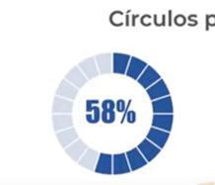
 |  | Fecha de vencimiento vs Fecha Envio Cliente |  |  |  |  |  |  |  |  |  |  | Cumplio | 3 | 1 | 3 | 7 |  |  | #Pie
 |  |  |  |  |  |  |  |  |  |  |  |  | Pendiente | 10 | 10 | 10 | 30 |  |  | https://www.chartjs.org/docs/latest/samples/other-charts/pie.html
 | pais | id_razonsocial | nombre_empresa | periodo_fiscal | Fecha_vencimiento | Fecha_envio_cliente | Dias | Procesado | ObjetivoCliente = 3 |  |  |  | No cumplio | 1 | 3 | 1 | 5
 | ARG | 30-70892838-7 | BSF SA | 2 | 2022-03-11 | 2022-03-08 | 3.00 | OK Procesado | Cumplio |  |  |  |  | 14 | 14 | 14
 | ARG | 30-70877589-0 | IAFH GLOBAL SA | 2 | 2022-03-15 | 2022-03-12 | 3.00 | Pendiente | Pendiente |  |  |  | Matriz salidas Indicadores
 | COL | 9013543200 | AIRLAS | 2 | 2022-03-19 | 2022-03-16 | 3.00 | Pendiente | Pendiente |  | Tiene que ser inferior la fecha
 | COL | 9013161451 | BELGRADNO | 2 | 2022-03-12 | 2022-03-09 | 3.00 | Pendiente | Pendiente |  | <2 automaticamente no cumplio |  |  |  |  |  |  | ObjetivoRevision |  | ObjetivoCliente
 | COL | 9014115458 | POSTOBON | 2 | 2022-03-15 | 2022-03-12 | 3.00 | Pendiente | Pendiente |  |  | b) | Tabla para mostrar
 | ARG | 30-69556267-1 | DECISION SUPPORT SA | 2 | 2022-03-09 | 2022-03-06 | 3.00 | Pendiente | Pendiente |  |  |  |  | ObjetivoRevision | ObjetivoCliente | ObjetivoFinalizado
 | ARG | 30-71245283-4 | DYNAFLOWS SA | 2 | 2022-03-15 | 2022-03-14 | 1.00 | Pendiente | No cumplio |  |  |  | Cumplio | 21% | 7% | 21%
 | ARG | 30-70840691-7 | SISTEMAS GLOBALES SA | 2 | 2022-03-16 | 2022-03-13 | 3.00 | Pendiente | Pendiente |  |  |  | Pendiente | 71% | 71% | 71%
 | COL | 9002185787 | SISTEMAS COLOMBIA S.A.S | 2 | 2022-03-15 | 2022-03-13 | 2.00 | OK Procesado | No cumplio |  |  |  | No cumplio | 7% | 21% | 7% |  |  |  |  |  | ObjetivoFinalizado
 | MEX | NPI620328DP8 | NCS PEARSON, INC. | 2 | 2022-03-19 | 2022-03-17 | 2.00 | OK Procesado | No cumplio |  |  |  |  |  |  |  |  |  |  |  | Cumplio | 21%
 | ARG | 30-71509409-2 | AMDIPHARM LTD | 2 | 2022-03-17 | 2022-03-14 | 3.00 | Pendiente | Pendiente |  |  |  | Grafico |  |  |  |  |  |  |  | Pendiente | 78.57%
 | COL | 9013543905 | AIRBNB IRELAND UNLIMITED COMPANY | 2 | 2022-03-19 | 2022-03-16 | 3.00 | Pendiente | Pendiente
 | COL | 9013161970 | VIMEO.COM, INC. | 2 | 2022-03-12 | 2022-03-09 | 3.00 | Pendiente | Pendiente |  |  |  |  |  |  |  |  |  |  |  | circulo progresivo
 | COL | 9014115336 | GLOBANT COLOMBIA S.A.S | 2 | 2022-03-15 | 2022-03-12 | 3.00 | Pendiente | Pendiente

 |  | Fecha de vencimiento vs Fecha Procesamiento (presentación / carga documento Ekchy) |  |  |  |  |  |  |  | Relación porcentual de los dias transcurridos en un mes dentro de una fecha especifica y se contrasta con el dia que se especifica "vencimiento"
 | a) | Tabla para mostrar |  |  |  |  |  |  | 2022-03-09
 |  |  |  |  |  |  | campo calcular |  | Hoy
 | pais | id_razonsocial | nombre_empresa | periodo_fiscal | Revisor | Procesado | Dia | Fecha_vencimiento | Procesado | ObjetivoFinalizado >2 |  | Observaciones en programarción |  |  |  | Transcurrido | Restante
 | Pais | Identificación | Empresa | Periodo fiscal | Nombre Revisor | Procesado | Dias Faltantes |  |  |  |  |  |  |  |  |  |  |  | Librerias posibles
 | ARG | 30-71509409-2 | AMDIPHARM LTD | 2 | Maria Rivera | Pendiente | 8 | 2022-03-17 |  | Pendiente |  | Si esta ok tiene que guardar la fecha y quedar fijo |  |  |  | 0.55 | 0.45 |  | https://www.chartjs.org/docs/latest/axes/cartesian/time.html
 | ARG | 30-70892838-7 | BSF SA | 2 | Juan Espinosa | OK Procesado | 3 | 2022-03-11 | 2022-03-08 | Cumplio |  | Si falta =<3 dispara alerta rojo |  |  |  | 0.35 | 0.65 |  | https://tutorial101.blogspot.com/2020/07/how-to-use-chart-js-with-django-using.html
 | ARG | 30-69556267-1 | DECISION SUPPORT SA | 2 | Flor Cardenas | Pendiente | 0 | 2022-03-09 |  | No cumplio |  | Si falta 4 a 5 amarillo |  |  |  | 0.29 | 0.71
 | ARG | 30-71245283-4 | DYNAFLOWS SA | 2 | Maria Rivera | Pendiente | 6 | 2022-03-15 |  | Pendiente |  | Se muestra tabla del mes |  |  |  | 0.48 | 0.52 |  | https://www.chartjs.org/docs/latest/samples/information.html
 | ARG | 30-70877589-0 | IAFH GLOBAL SA | 2 | Camilo Sarmiento | Pendiente | 6 | 2022-03-15 |  | Pendiente |  | Organizar por pais y nombre de empresa |  |  |  | 0.48 | 0.52
 | ARG | 30-70840691-7 | SISTEMAS GLOBALES SA | 2 | Juan Espinosa | Pendiente | 7 | 2022-03-16 |  | Pendiente |  |  |  |  |  | 0.52 | 0.48
 | COL | 9013543905 | AIRBNB IRELAND UNLIMITED COMPANY | 2 | Juan Espinosa | Pendiente | 10 | 2022-03-19 |  | Pendiente |  | Si esta ok procesado a debe tener la fecha |  |  |  | 0.61 | 0.39
 | COL | 9013543200 | AIRLAS | 2 | Juan Espinosa | Pendiente | 10 | 2022-03-19 |  | Pendiente |  |  |  |  |  | 0.61 | 0.39
 | COL | 9013161451 | BELGRADNO | 2 | Camilo Sarmiento | Pendiente | 3 | 2022-03-12 |  | Pendiente |  |  |  |  |  | 0.39 | 0.61
 | COL | 9014115336 | GLOBANT COLOMBIA S.A.S | 2 | Flor Cardenas | Pendiente | 6 | 2022-03-15 |  | Pendiente |  |  |  |  |  | 0.48 | 0.52
 | COL | 9014115458 | POSTOBON | 2 | Flor Cardenas | Pendiente | 6 | 2022-03-15 |  | Pendiente |  |  |  |  |  | 0.48 | 0.52
 | COL | 9002185787 | SISTEMAS COLOMBIA S.A.S | 2 | Camilo Sarmiento | OK Procesado | 7 | 2022-03-15 | 2022-03-08 | Cumplio |  |  |  |  |  | 0.48 | 0.52
 | COL | 9013161970 | VIMEO.COM, INC. | 2 | Camilo Sarmiento | Pendiente | 3 | 2022-03-12 |  | Pendiente |  |  |  |  |  | 0.39 | 0.61
 | MEX | NPI620328DP8 | NCS PEARSON, INC. | 2 | Flor Cardenas | OK Procesado | 11 | 2022-03-19 | 2022-03-08 | Cumplio |  |  |  |  |  | 0.61 | 0.39

 | Tabla

 | Fecha | 2022-03-17
 |  | formula
 | Topes | Relación%
 | Tope 1 | 52%
 | Tope 2 | 23% |  |  | https://www.youtube.com/watch?v=u8XKAcihywc
 | Tope 3 | 16%
 | Tope 4 | 10%
 | Transcurrido | 55%
 | Alerta | 90%

 |  | 13 | 7 | 5 | 3
 | Patrón dias | Tope 1 | Tope 2 | Tope 3 | Tope 4
if | 28 | 46.43% | 25.00% | 17.86% | 10.71% | 100%
if | 29 | 48.28% | 24.14% | 17.24% | 10.34% | 100%
if | 30 | 50.00% | 23.33% | 16.67% | 10.00% | 100%
if | 31 | 51.61% | 22.58% | 16.13% | 9.68% | 100%

 |  |  |  | https://www.youtube.com/watch?v=BB6GgrwY-Go

Tablas consulta
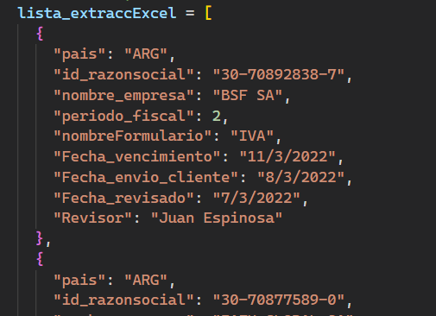
lista_extraccExcel=
 | clv
pais | id_razonsocial | nombre_empresa | periodo_fiscal | nombreFormulario | Fecha_vencimiento | Fecha_envio_cliente | Fecha_revisado | Revisor
ARG | 30-70892838-7 | BSF SA | 2 | IVA | 2022-03-11 | 2022-03-08 | 2022-03-07 | Juan Espinosa
ARG | 30-70877589-0 | IAFH GLOBAL SA | 2 | IVA | 2022-03-15 | 2022-03-12 | 2022-03-11 | Camilo Sarmiento |  |  | mes
COL | 9013543200 | AIRLAS | 2 | IVA | 2022-03-19 | 2022-03-16 | 2022-03-15 | Juan Espinosa |  |  | proceso
COL | 9013161451 | BELGRADNO | 2 | IVA | 2022-03-12 | 2022-03-09 | 2022-03-08 | Camilo Sarmiento |  |  | años
COL | 9014115458 | POSTOBON | 2 | IVA | 2022-03-15 | 2022-03-12 | 2022-03-11 | Flor Cardenas

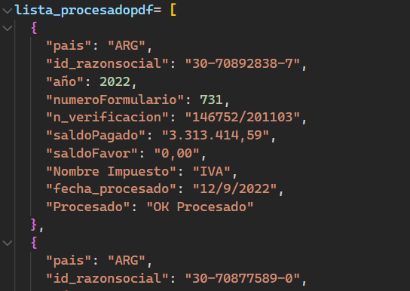
lista_procesadopdf=
 | clv
pais | id_razonsocial | año | numeroFormulario | n_verificacion | saldoPagado | saldoFavor | Nombre Impuesto | fecha_procesado | Procesado | Revisor
ARG | 30-70892838-7 | 2022 | 731 | 146752/201103 | 3,313,414.59 | 0.00 | IVA | 2022-09-12 | OK Procesado | Juan Espinosa
ARG | 30-70877589-0 | 2022 | 731 | 146753/201104 | 0.00 | 200,000.00 | IVA | 2022-09-12 | Pendiente | Camilo Sarmiento
COL | 9013543200 | 2022 | 300 | 3004648676658 | 256,200,000.00 | 0.00 | IVA | 2022-09-12 | Pendiente | Juan Espinosa
COL | 9013161451 | 2022 | 300 | 3004648676659 | 102,124,000.00 | 0.00 | IVA | 2022-09-12 | Pendiente | Camilo Sarmiento
COL | 9014115458 | 2022 | 300 | 3004648676660 | 4,520,000.00 |  | IVA | 2022-09-12 | Pendiente | Flor Cardenas
ARG | 30-69556267-1 | 2022 | 731 | 146754/201105 | 5,635,000.00 | 0.00 | IVA | 2022-09-12 | Pendiente | Flor Cardenas

chart
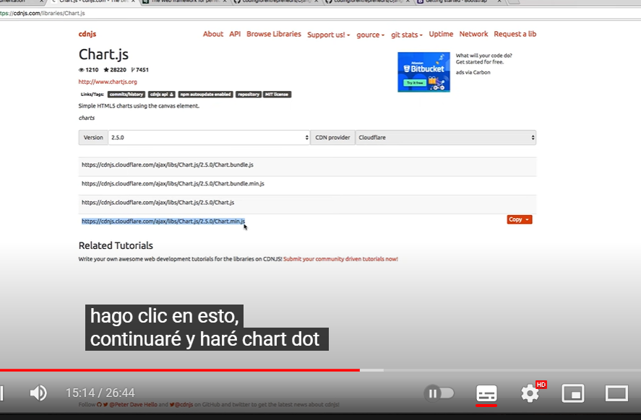
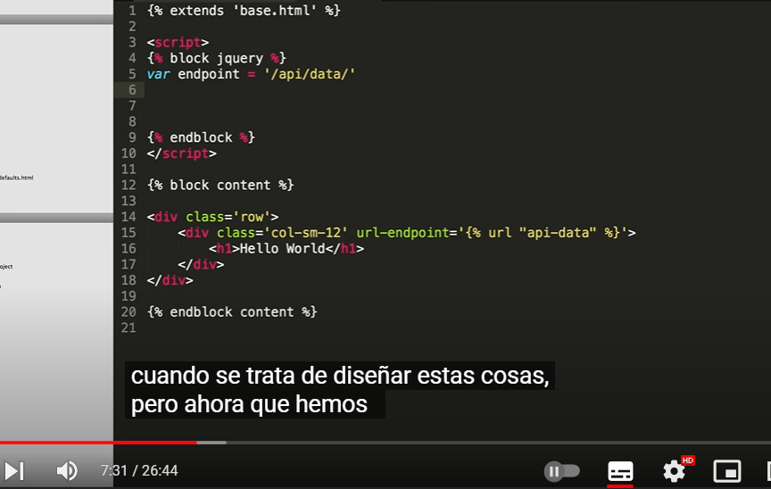

 |  |  | https://www.youtube.com/watch?v=B4Vmm3yZPgc

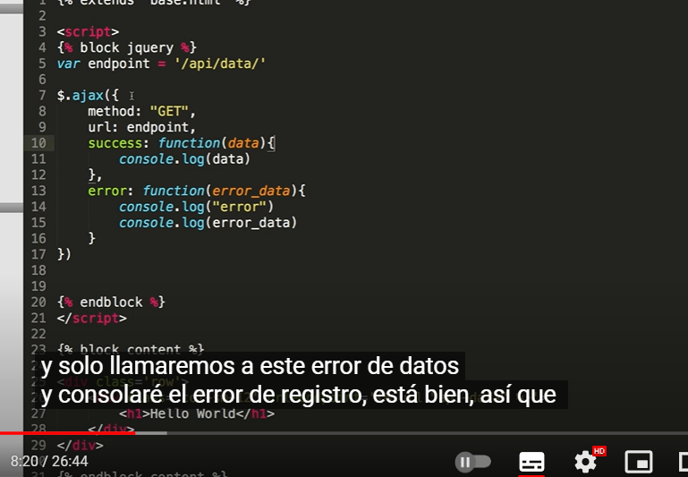

conecatr django |  | 10.48

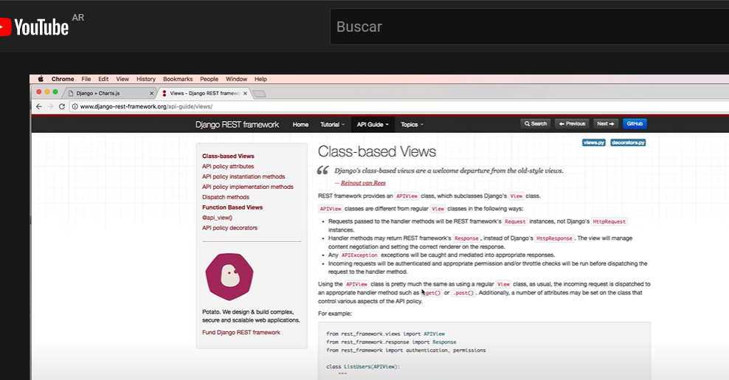

 | elegir la de arriba porque se puede leer la q esta elegida no

